关系图
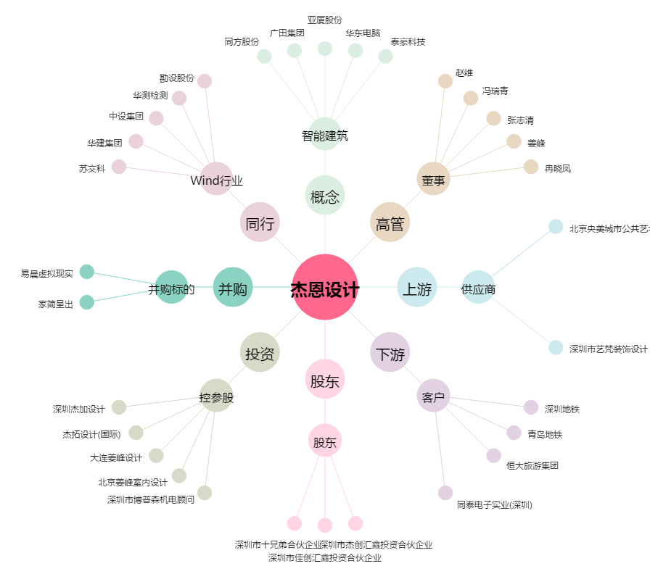
杰恩设计[300668.SZ] - 关系概览图

